Produtividade_Analise_v4
Combinação de Subgrupos: | S1-Análise (Junior c/ Protótipo) | Combinação de Subgrupos: | S1-Análise (Junior s/ Protótipo) | Combinação de Subgrupos: | S1-Análise (Senior c/ Protótipo) | Combinação de Subgrupos: | S1-Análise (Senior s/ Protótipo)
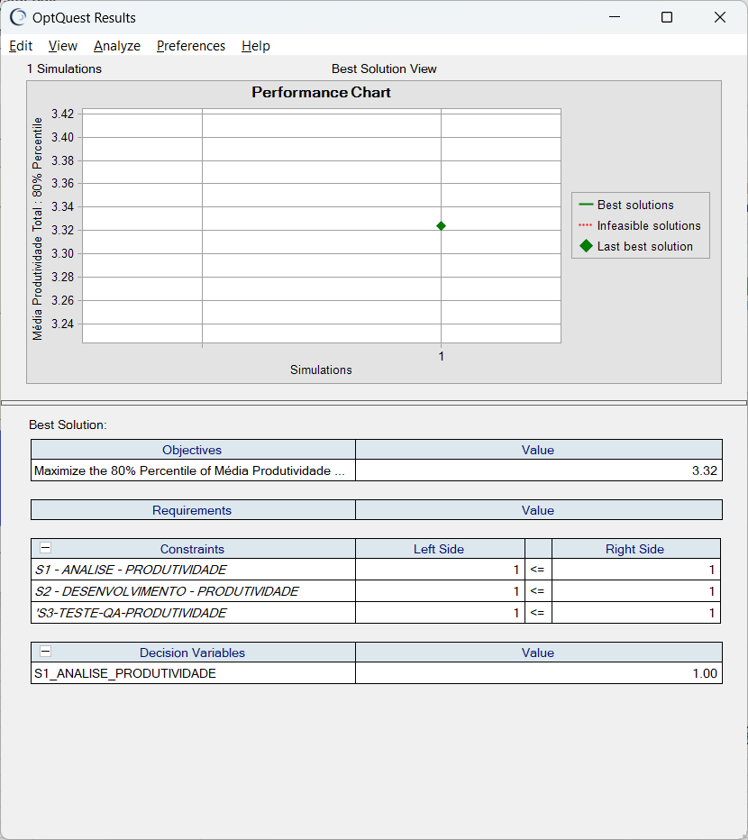
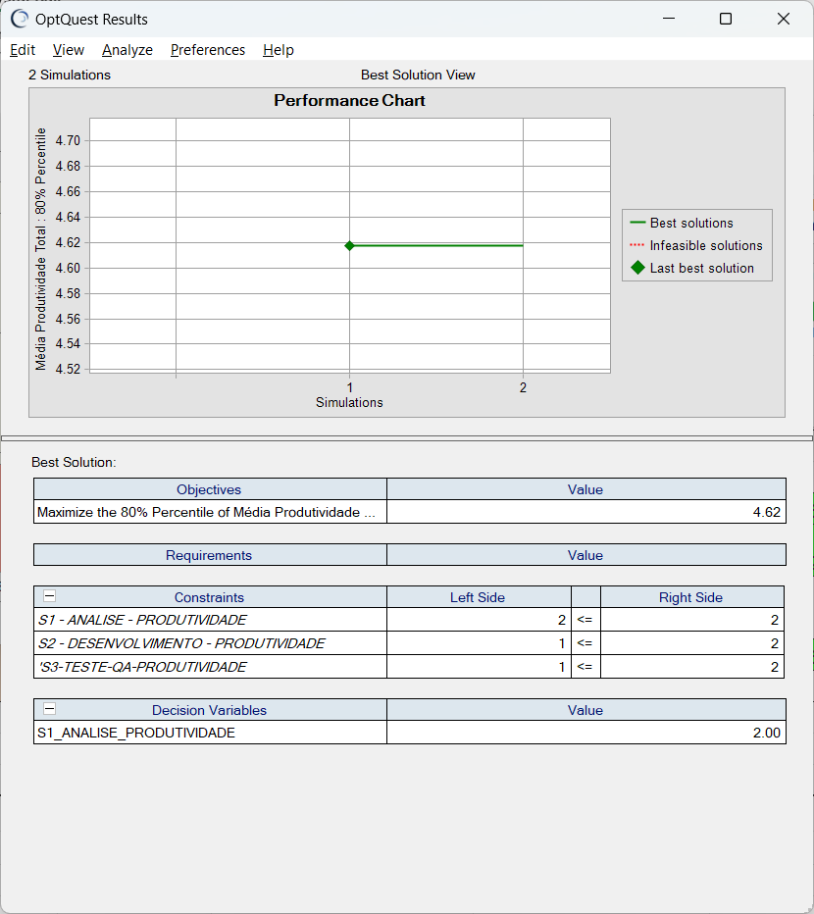
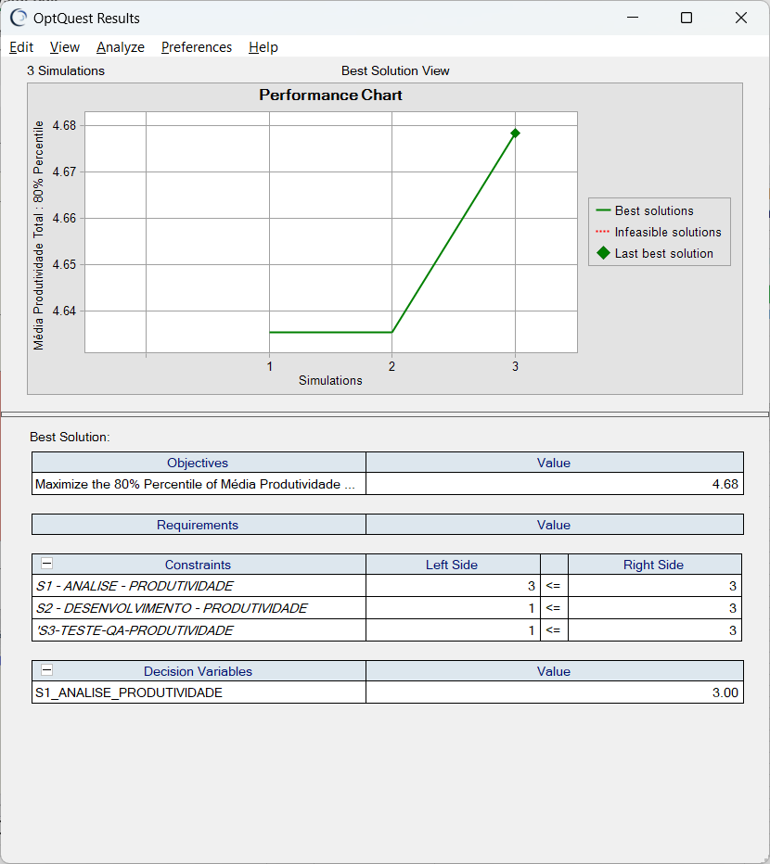
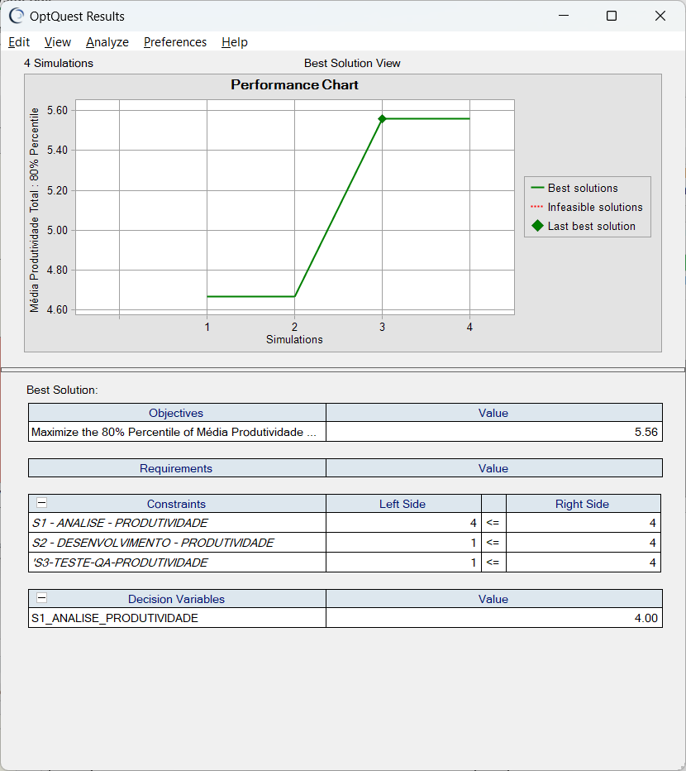

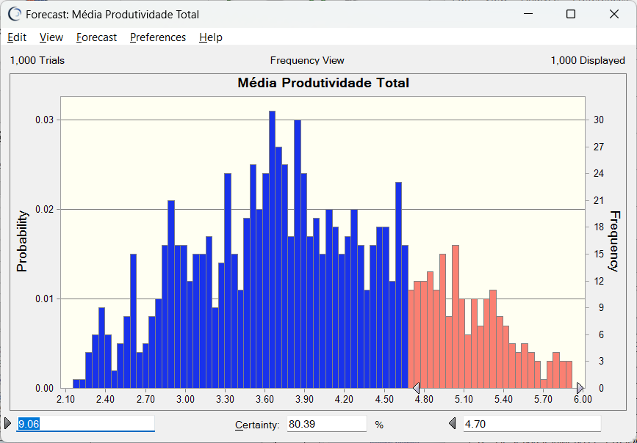
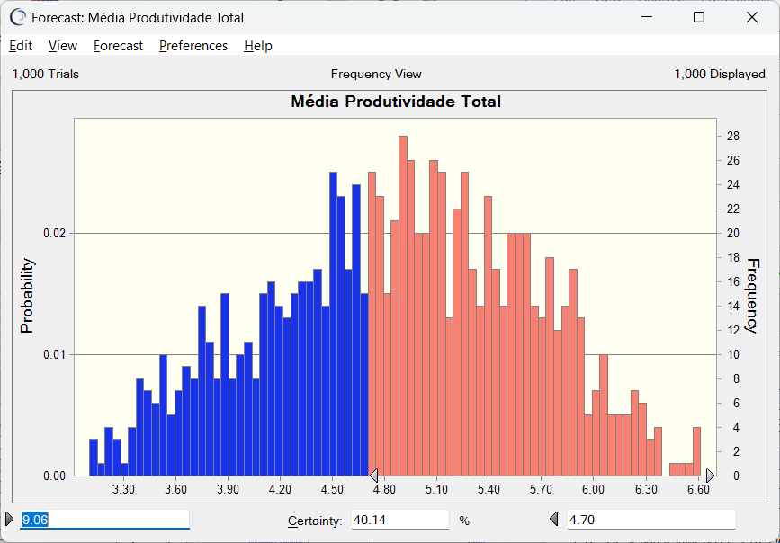
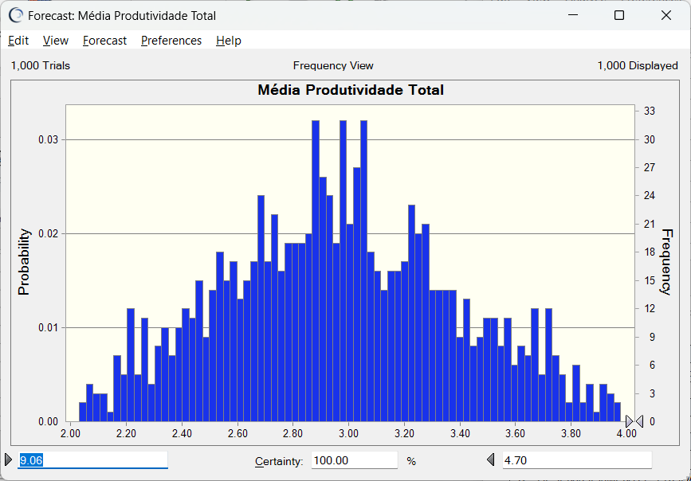
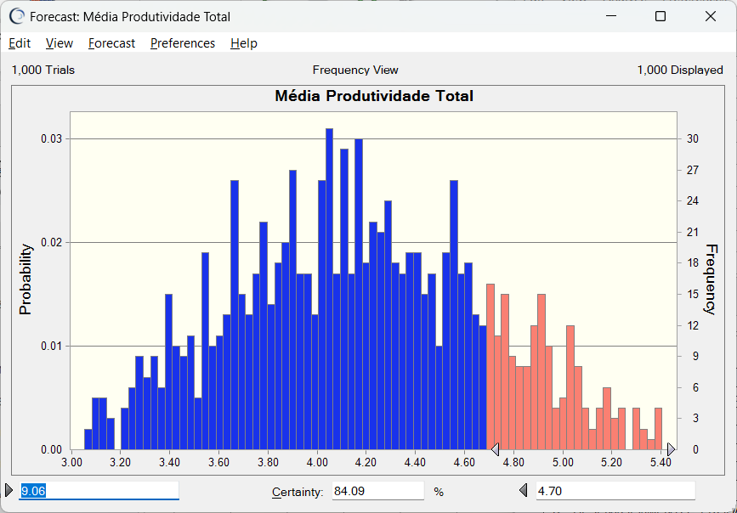

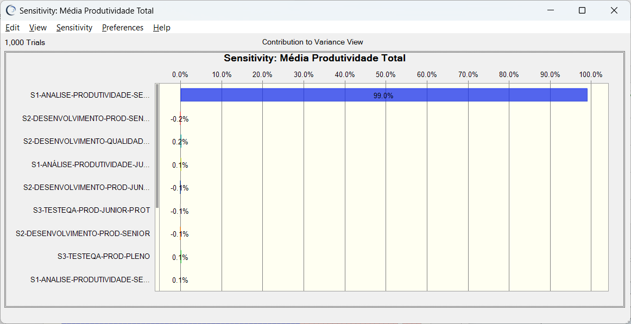
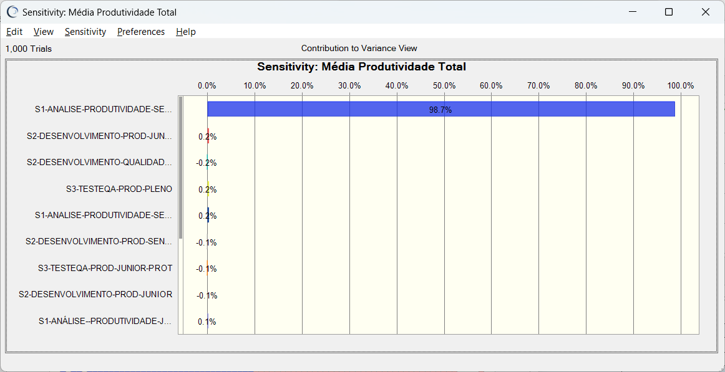

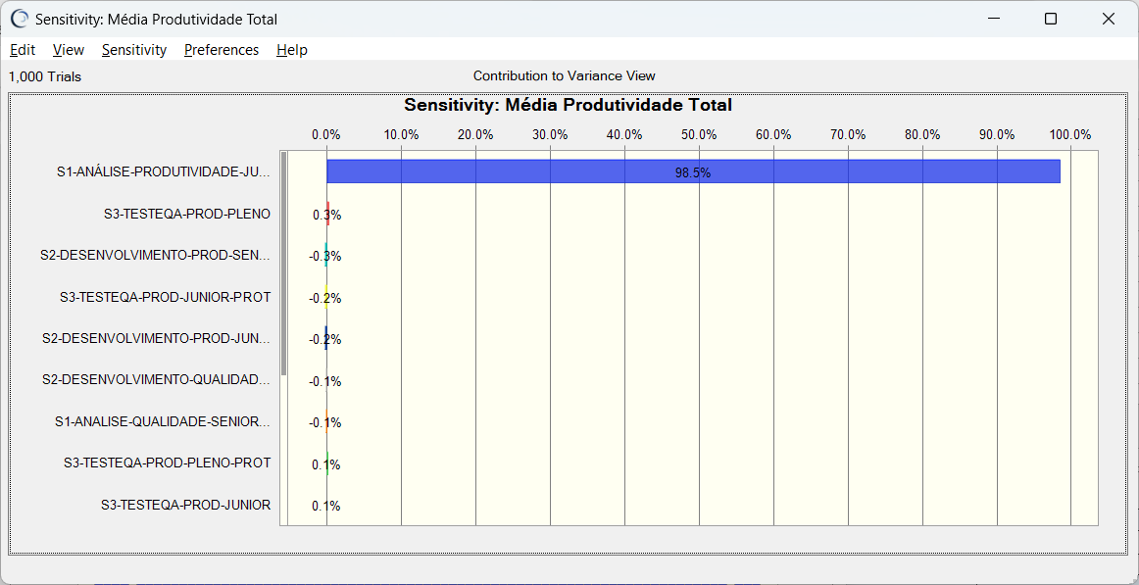


 |  |  |  | Produtividade | 4.68 | Produtividade | 5.56

Produtividade | 3.58 | Produtividade | 4.06

Produtividade_Desenv_v4
Combinação de Subgrupos: | S2-Desenvolvimento (Junior c/ Protótipo) | Combinação de Subgrupos: | S2-Desenvolvimento (Junior s/ Protótipo) | Combinação de Subgrupos: | S2-Desenvolvimento (Senior c/ Protótipo) | Combinação de Subgrupos: | S2-Desenvolvimento (Senior s/ Protótipo)
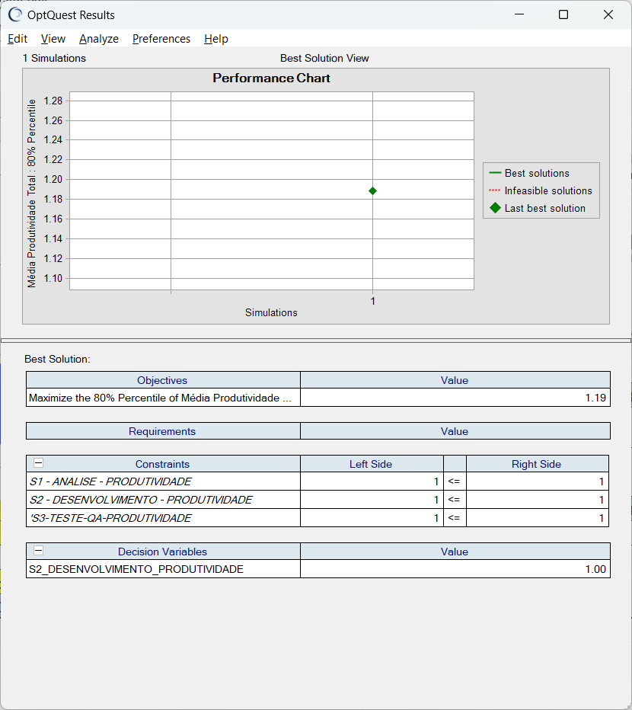
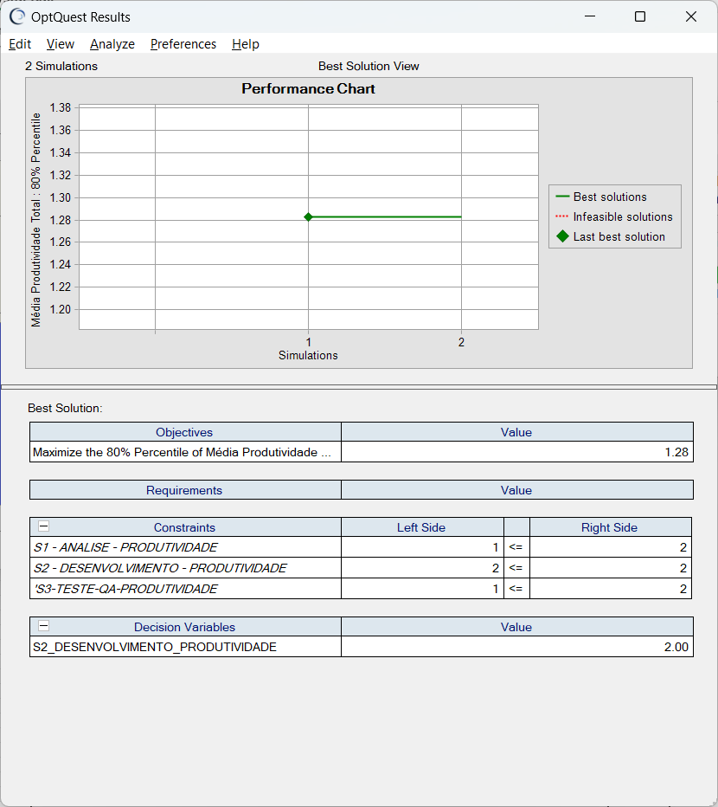
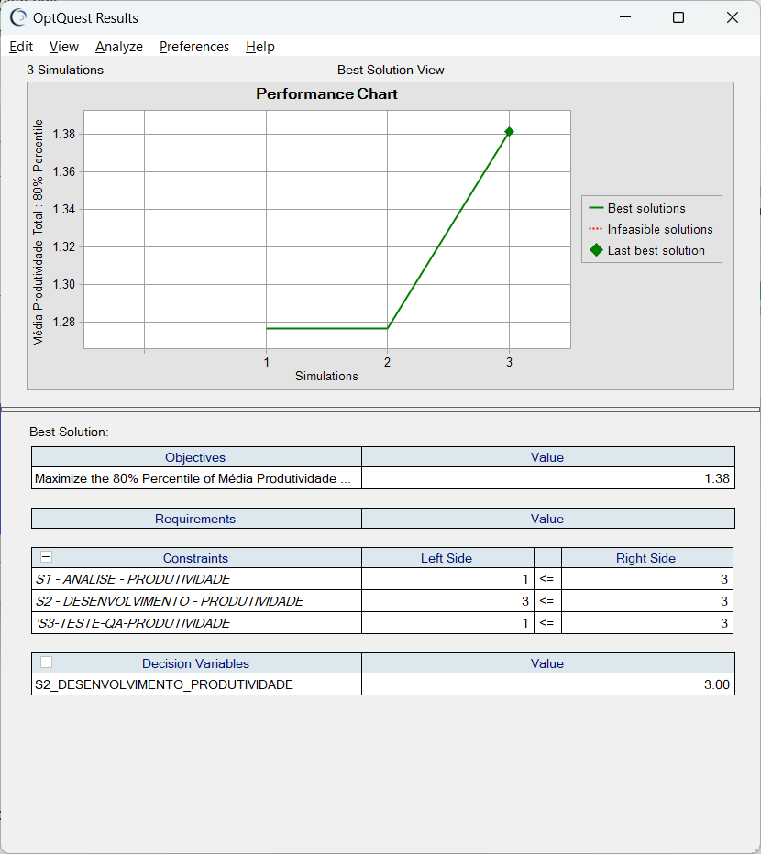
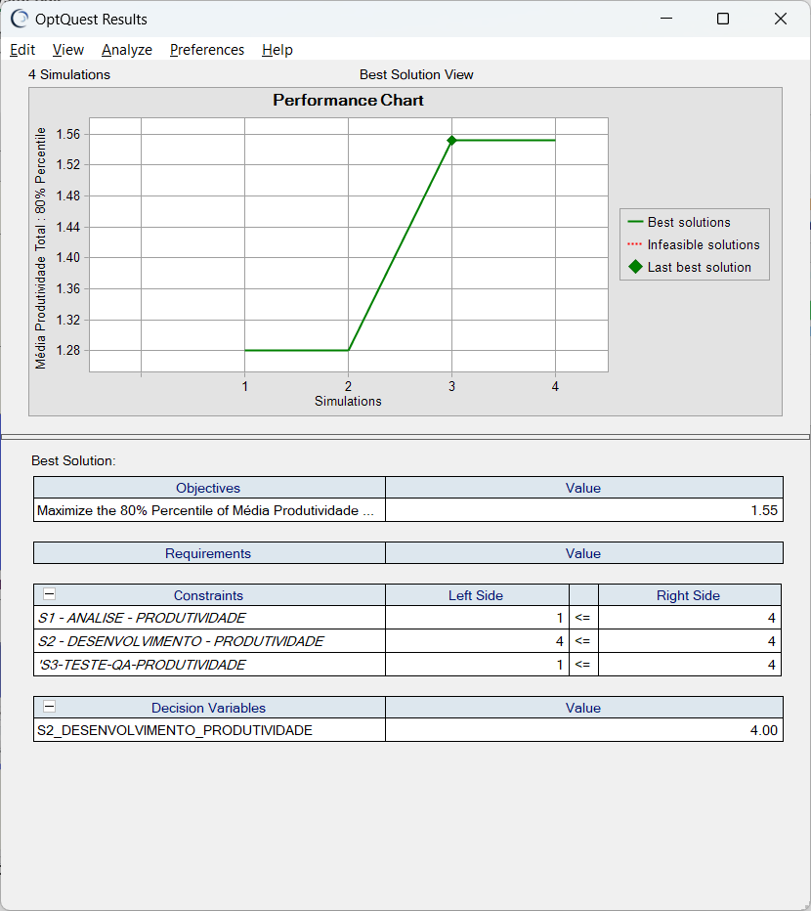

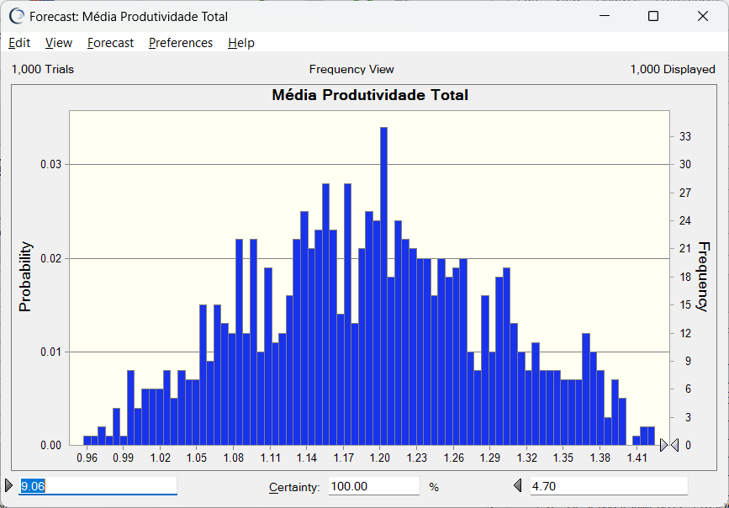
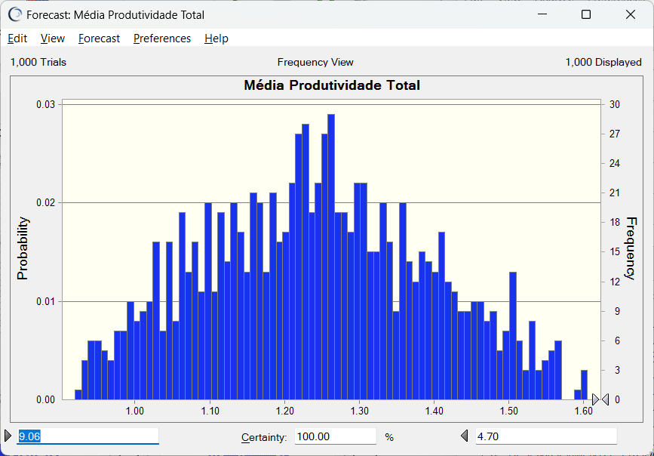
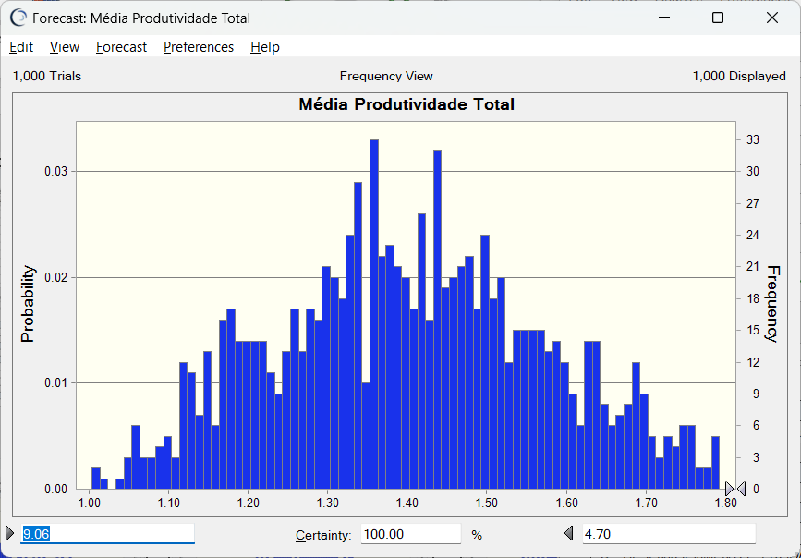
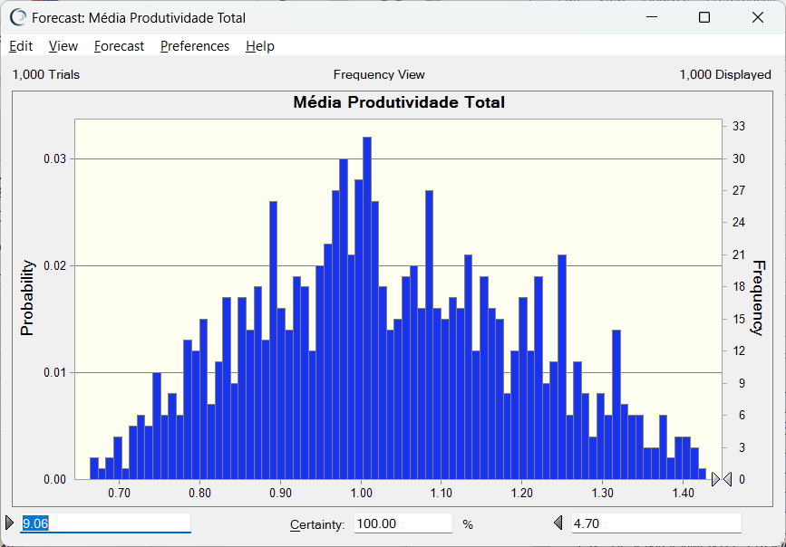



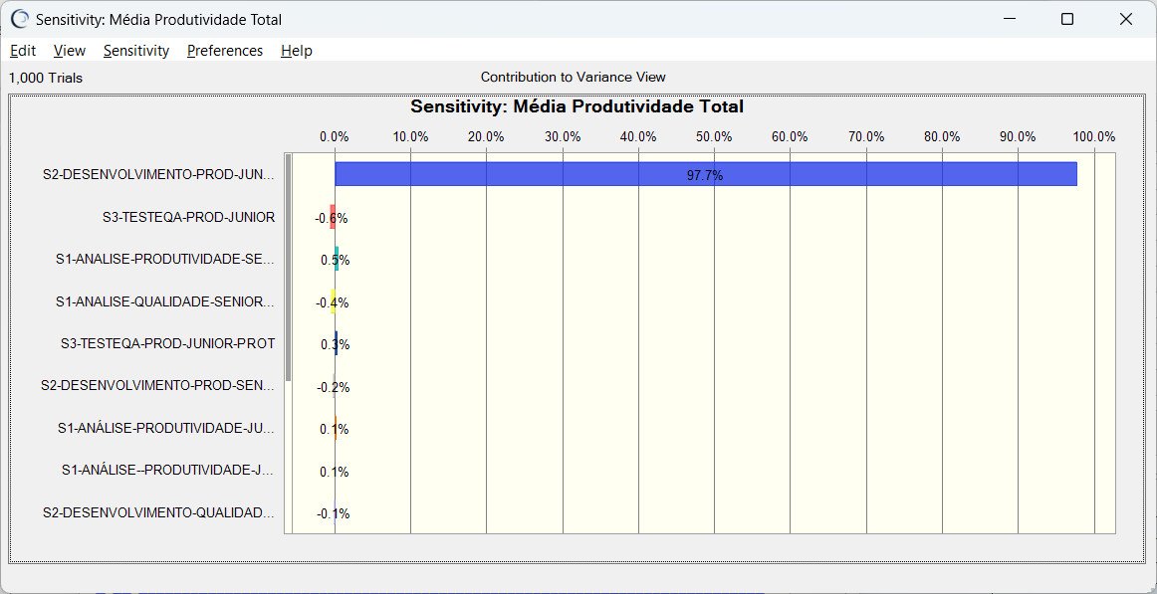


Produtividade | 1.19 | Produtividade | 1.28 | Produtividade | 1.38 | Produtividade | 1.55

Produtividade_TesteQA_v4
Combinação de Subgrupos: | S3-Testes de QA (Junior c/ Protótipo) | Combinação de Subgrupos: | S3-Testes de QA (Junior s/ Protótipo) | Combinação de Subgrupos: | S3-Testes de QA (Pleno c/ Protótipo) | Combinação de Subgrupos: | S3-Testes de QA (Pleno s/ Protótipo)
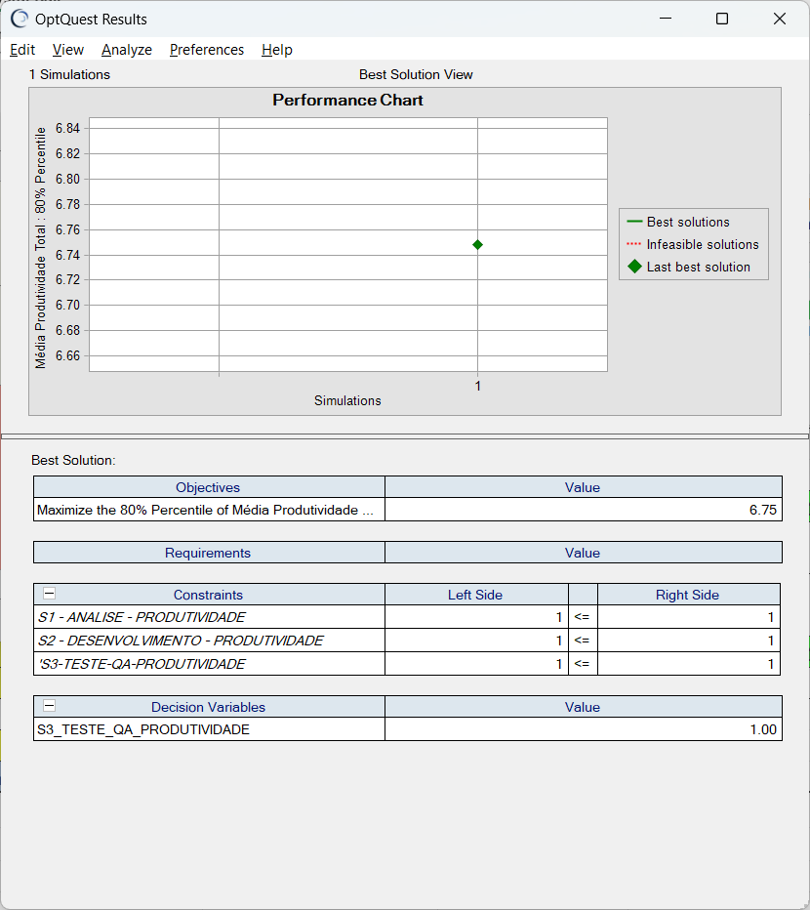
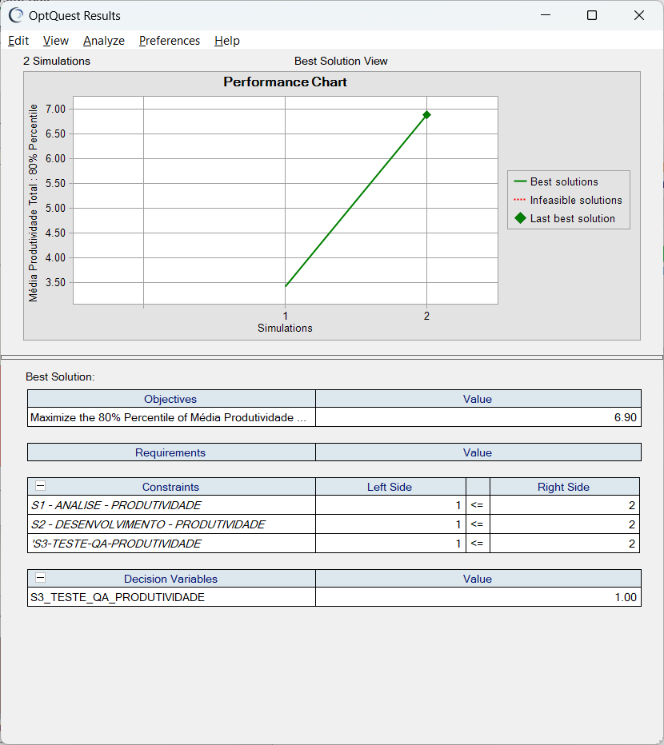

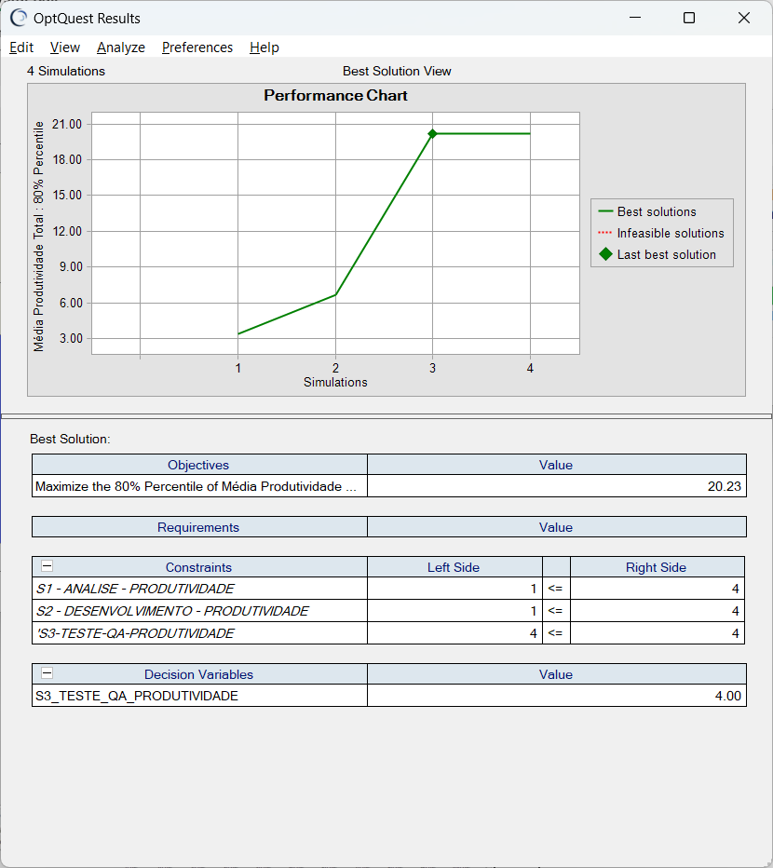

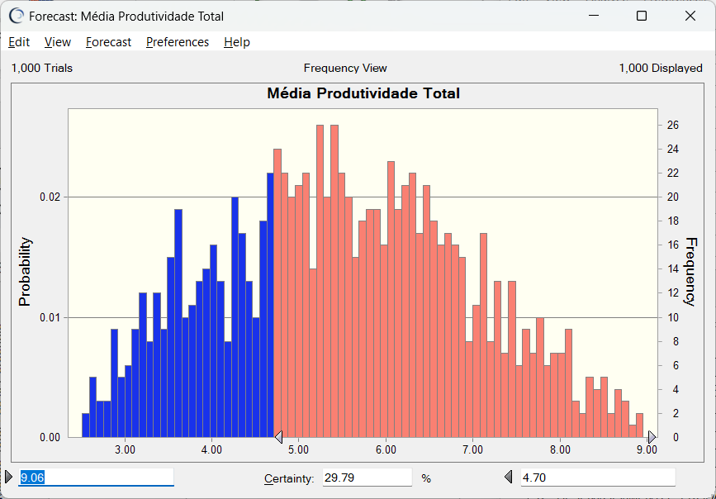
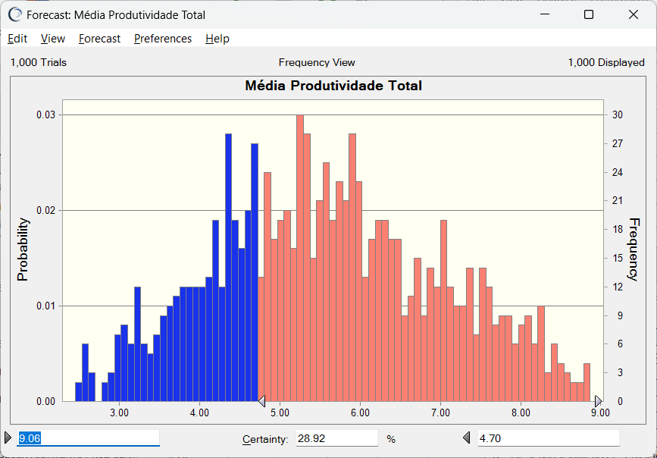

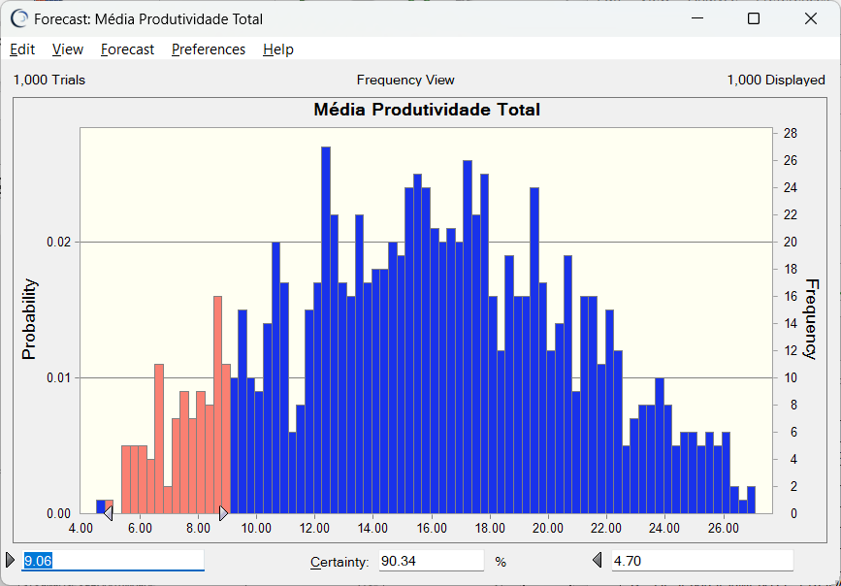

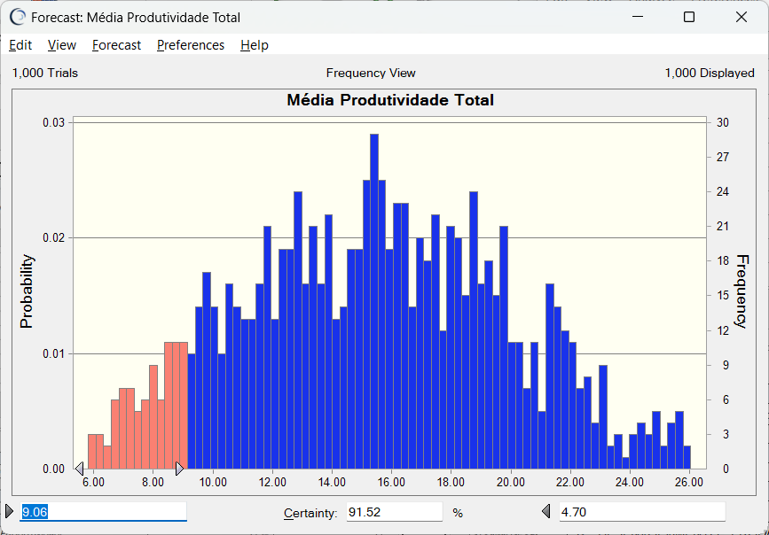





Produtividade | 6.75 | Produtividade | 6.9 | Produtividade | 19.31 | Produtividade | 20.23

